Sheet3
磁盘分区方式有多种，目前比较主流的是FATNTFS,本文记录下FAT16的一些内容。

一、 磁盘的总体结构
物理：
一个机械硬盘由很多盘片组成，一个盘片有两个面，对应两个读写磁头。磁头以0、1、2... 编号。每个盘片被划分成多个同心圆磁道，不同盘片上半径相同的同心圆构成了一个柱面，从外至里编号为 0、1、2...
每个磁道被划分为几十个扇区(Sector)，一般容量是 512byte（字节），扇区按照一定规则编号为 1、2、3...
也就是说，一个硬盘是以扇区为基本单位，有柱面数x磁头数（盘面数）x每个面上的扇区数 个扇区。

存储：
从前到后，磁盘有以下部分：
1.MBR(master boot record)扇区
位于硬盘的第一个扇区，bios在执行自己固有的程序以后就会进入到mbr中的第一条指令，MBR分为两部分：引导代码和DPT（硬盘分区表），最后以55AA结束。下图为一块磁盘的MBR部分，其中选中部分为DPT。在 DPT共64个字节中，以 16个字节为分区表项单位描述一个分区的属性。第一个分区表项描述一个分区的属性，一般为基本分区。第二个分区表项描述除基本分区外的其余
空间，一般而言，是扩展分区。
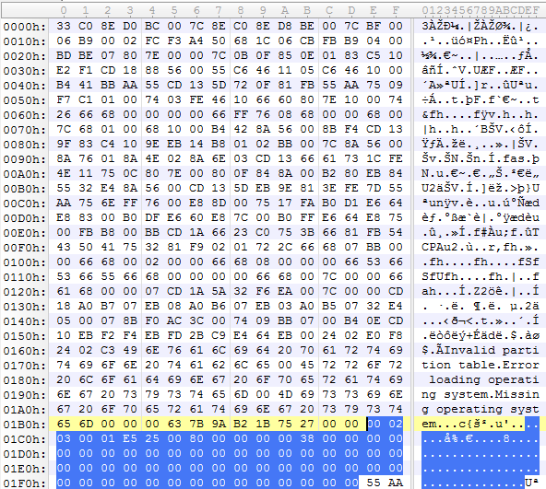

2.保留扇区，一般为62个

3.第一个分区，通常为活动分区

4.第二分区DPT、保留扇区

5.第二扇区......

二、FAT16分区原理
假设前面描述的磁盘第一分区方式为FAT16，其结构从前到后如下：
1.DBR
2.FAT1
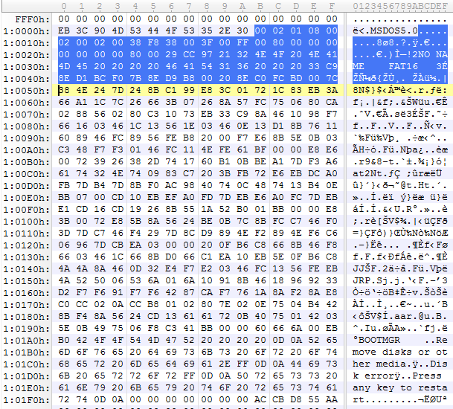
3.FAT2
4.根文件夹：32个扇区
5.其他文件夹及文件，以簇为单位从2开始编号
6.剩余扇区

1.DBR区(DOS BOOT RECORD)即操作系统引导记录区通常占用512字节，由跳转指令、厂商标志、操作系统版本号、BPB(BIOS Parameter Block)、扩展BPB、os引导程序、结束标志几部分组成。下如下图所示，前三个字节为跳转指令，之后8个字节为厂商标志和操作系统版本号，之后被选中的53个字节为BPB，之后的代码为扩展BPB，引导程序代码，结束标志（55AA）。

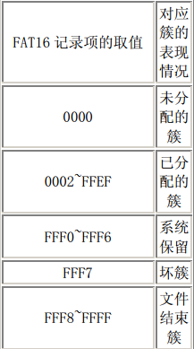
BPB部分简介
1）前两个字节为扇区字节数，图中一个扇区为512字节，为02 00，但是采取小端存储方式，所以图中为00 02。其他合法值为1024 、2048 、4096。
2）一个字节为每个簇的扇区数，图中为1.其他合法值为2、4、8、16、32、64 和 128。
3）两个字节为保留扇区数，图中为08 00
4）一个字节为FAT数，图为02
5）两个字节为根目录项数，图为00 02，代表有512项
6）两个字节为小扇区数，图为00 38
7）一个字节为媒体描述符，图为F8，表示硬盘，0xF0表示高密度的3.5寸软盘
8）两个字节为每个FAT表的扇区数，图为38 00，表示一个FAT表有56个扇区
9）两个字节表示每道扇区数，图为3F 00
10）两个字节表示磁头数，图为FF 00
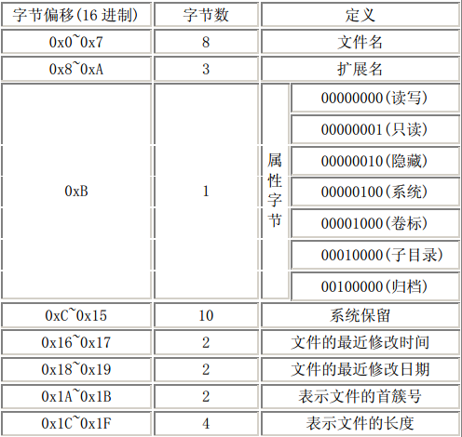
11）四个字节表示隐藏扇区数，图为80 00 00 00
12）四个字节表示大扇区数，图为00 00 00 00，如果小扇区数字段的值不为0，那么本字段的值为0
13）之后为扩展BPB字段，在此不做展开。

2.FAT表+目录区存储原理
FAT1和FAT2的内容相同，作为备份，所以下文直接说FAT。
FAT是一个数据表，以 2 个字节为单位，这个单位称为FAT记录项，通常情况其第1、2个记录(前4个字节)用作介质描述。从第三个记录项开始记录除根目录外的其他文件及文件夹的簇链情况。FAT表中两字节的取值意义如下表所示：

目录区中的记录项以32字节为单位，这32个字节的内容如下表所示，根据文件的首簇号去FAT表中寻找文件的下一个部分，以此类推，以链表的形式将文件不连续存储。

参考资料：FAT文件系统原理

Sheet4
硬盘结构
硬盘有很多盘片组成，每个盘片的每个面都有一个读写磁头。如果有N个盘片。就有2N个面，对应2N个磁头(Heads)，从0、1、2开始编号。每个盘片 的半径均为固定值R的同心圆再逻辑上形成了一个以电机主轴为轴的柱面(Cylinders)，从外至里编号为0、1、2……。每个盘片上的每个磁道又被划 分为几十个扇区(Sector)，通常的容量是512byte，并按照一定规则编号为1、2、3……形成Cylinders×Heads×Sector个 扇区。
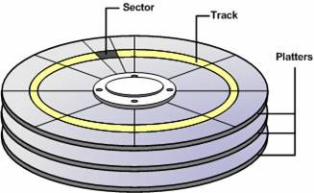

主引导扇区
主引导扇区位于整个硬盘的0柱面0磁头1扇区{(柱面，磁头，扇区)|(0，0，1)}，bios在执行自己固有的程序以后就会jump到MBR中的第一 条指令。将系统的控制权交由mbr来执行。主引导扇区主要由三部分组成:主引导记录 MBR（Master Boot Record或者Main Boot Record）、硬盘分区表 DPT（Disk Partition Table）和结束标志字三大部分组成。
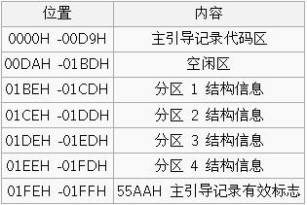

对于硬盘而言，一个扇区可能的字节数为128×2n (n=0,1,2,3)。大多情况下，取n=2，即一个扇区(sector)的大小为512字节。在总共512byte的主引导记录中，MBR的引导程序 占了其中的前446个字节(偏移0H~偏移1BDH)，随后的64个字节(偏移1BEH~偏移1FDH)为DPT(Disk PartitionTable，硬盘分区表)，最后的两个字节“55 AA”(偏移1FEH~偏移1FFH)是分区有效结束标志。
主引导记录MBR（master boot record）
主引导记录中包含了硬盘的一系列参数和一段引导程序。其中的硬盘引导程序的主要作用是检查分区表是否正确并且在系统硬件完成自检以后引导具有激活标志的分 区上的操作系统，并将控制权交给启动程序。MBR是由分区程序（如Fdisk）所产生的，它不依赖任何操作系统，而且硬盘引导程序也是可以改变的，从而能 够实现多系统引导。
硬盘分区表DPT（Disk Partition Table）
硬盘分区表占据MBR扇区的64个字节(偏移01BEH--偏移01FDH)，可以对四个分区的信息进行描述，其中每个分区的信息占据16个字节。具体每个字节的定义可以参见硬盘分区结构信息。

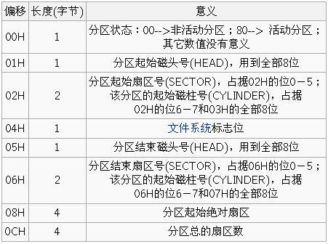

结束标志字
结束标志字55，AA（偏移1FEH- 偏移1FFH）是MBR扇区的最后两个字节，是检验主引导记录是否有效的标志。
电脑启动过程
系统开机或者重启。
BIOS 加电自检 ( Power On Self Test -- POST )。BIOS执行内存地址为 FFFF:0000H 处的跳转指令，跳转到固化在ROM中的自检程序处，对系统硬件(包括内存)进行检查。
读取主引导记录(MBR)扇区。当BIOS检查到硬件正常并与 CMOS 中的设置相符后，按照 CMOS 中对启动设备的设置顺序检测可用的启动设备。BIOS将相应启动设备的第一个扇区(也就是MBR扇区)读入内存地址为0000:7C00H 处。
检查0000:7DFEH-0000:7DFFH(MBR的结束标志位)是否等于 AA55H，若不等于则转去尝试其他启动设备，如果没有启动设备满足要求则显示"NO ROM BASIC"然后死机。
当检测到有启动设备满足要求后，BIOS将控制权交给相应启动设备。启动设备的MBR将自己复制到0000:0600H处, 然后继续执行。
在主分区表中搜索标志为活动的分区，也就是检验磁盘分区表DPT的首字节是不是80H。如果检测到80H，则表示该分区为活动分区，将该活动分区的第一个扇区(操作系统引导记录区，Dos Boot Recorder,DBR)读入内存地址 0000:7C00H 处。
检查0000:7DFEH-0000:7DFFH(DBR的结束标志位)是否等于 AA55H, 若不等于则显示 : "Missing Operating System" 然后停止。
当检测到有分区满足要求后，MBR将控制权交给相应的活动分区。
for short：
BIOS -> 硬盘MBR -> 活动分区DBR -> 操作系统

主引导扇区与硬盘分区
从主引导扇区的结构可以知道，它仅仅包含一个64个字节的硬盘分区表。由于每个分区信息需要16个字节，所以对于采用MBR型分区结构的硬盘(其磁盘卷标 类型为MS-DOS)，最多只能识别4个主要分区。所以对于一个采用此种分区结构的硬盘来说，想要得到4个以上的主要分区是不可能的。这里就需要引出扩展 分区了。扩展分区也是Primary partition的一种，但它与主分区的不同在于可以划分为无数个逻辑分区。
扩展分区中逻辑驱动器的引导记录是链式的。每一个逻辑分区都有一个和MBR的分区表结构类似的扩展引导记录(EBR)，其分区表的第一项指向该逻辑分区本 身的引导扇区，第二项指向下一个逻辑驱动器的EBR。对于Windows系统而言，一般都是只划分一个主分区给系统，剩余的部分全部划为扩展分区。
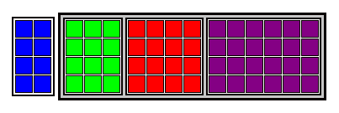

蓝色是主分区；绿、红、紫是逻辑分区；灰色包含着逻辑分区是扩展分区；

扩展分区表项的内容
扩展分区表项 | 分区表项的内容
第一个项 | 包括数据的开始地址在内的与扩展分区中当前逻辑驱动器有关的信息
第二个项 | 有关扩展分区中的下一个逻辑驱动器的信息，包括包含下一个逻辑驱动器的EBR的扇区的地址。如果不存在进一步的逻辑驱动器的话，该字段不会被使用
第三个项 | 未用
第四个项 | 未用

